200510
안건 : 프로젝트 계획서 작성
일시 : 2020.05.10 02:00PM
장소: 바르바커피 군포점

구 별 유동인구와 승하차인원의 상관관계 분석
유동인구와 지하철 승객수와의 관계 모델 학습 -> 승객수 예측
상관관계 분석
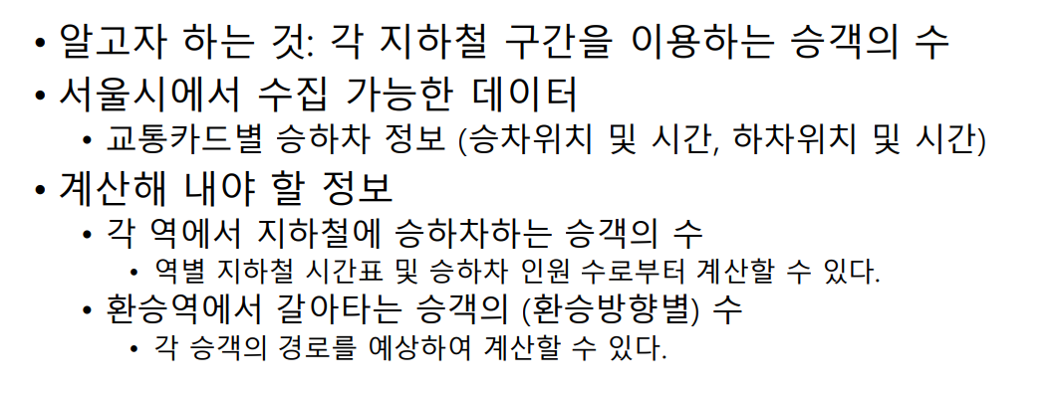
input | output
시간대별 유동인구 | 승객수(혼잡도)
- 그외 요소 : 평일/주말

내가 지금 홍대에 있는데 지하철 탈까 버스탈까
-> 홍대(상업지구) 이름을 넣으면 -> 승객수를 예측(혼잡도를 예측)

마포구, 시간대 -> 역이름, 혼잡도 보여줘

모델? 상관관계분석

대상데이터 SK 텔레콤 제공 유동인구현황, 서울시공공데이터 지하철 승하차인원

서두
지하철은 버스와 택시에 비해 많은 승객들을 안전하고 신속하게 대량 수송할 수 있는 미래 지향적인 교 통수단이다. 지하철 이용자의 증가에 따른 혼잡도 증가는 지하철을 쾌적하게 이용할 수 있는 시민들의 권리를 저해 하는 요인 중의 하나이다. 따라서 지하철 내의 혼잡도 예측은 승객의 이용 편의성과 쾌적성을 극대화할 수 방법 중 하나이다. 본 논문에서는 기존의 지하철 혼잡도를 다중 회귀 분석으로 예측하고 빅데이터 처리를 통한 실시간으로 혼잡도를 모니터링하고, 자신의 출발역과 도착역 정보뿐만 아니라 다양한 정보를 추가하여 개인화된 혼잡도 예측 시 스템을 제안한다. 제안된 혼잡도 예측 시스템을 적용한 결과 예측혼잡도가 실제혼잡도에 비해 평균 81% 정확도를 보였다. 본 논문에서 제안한 예측 및 추천 어플리케이션을 지하철 고객에 적용하면 지하철 혼잡도 예측과 개인 사 용자의 편리성에 도움이 될 것으로 예상된다.
지하철은 많은 승객들을 원거리까지 안전하고, 신속·정확하게 원하는 지점으로 대량 수송할 수 있는 친환경적인 교통수단이다. 지하철의 공익성을 증대시키기 위해서는 정확한 승객 수요 예측이 이루어져야 한다. 본 연구는 정확한 지하철 수요예측을 위하여, 군집분석을 통해 서울시 1-9호선 지하철역들을 군집화 하였다. 그 후, 전체 역과 각 군집 별 최종 예측 모형을 제시하였다. 군집화 결과, 294개의 역이 3개로 군집화 되었으며 그룹 1은 상공업지구, 그룹 2는 주상복합지구, 그룹 3은 주거지구가 중심이 되는 역들로 나타났다. 그 후 각 군집 별로 다양한 데이터 마이닝 기법을 이용해 지하철 승차인원 예측 모형을 제시하고, 수요 예측에 중요한 영향을 미치는 요인들을 도출하였다. 그리고 최종 모형을 바탕으로 2018년 10월에 개통될 서울시 9호선 3단계 연장역인 8개 신설역의 3개월 수요를 예측하였다. 8개 신설역의 월평균 시간당 평균 승차인원은 약 241에서 452명, 월평균 시간당 최대 승차인원은 약 969에서 1,515명으로 추정되었다. 본 분석의 최종 모형을 활용한 신설역의 지하철 수요 예측은 대중교통 정책 결정을 위한 기초자료로 활용되어 효율적인 지하철 운영 방안 수립에 기여할 수 있을 것이다.

